DICOTOMICOS
V DE AIKEN DICOTOMICOS

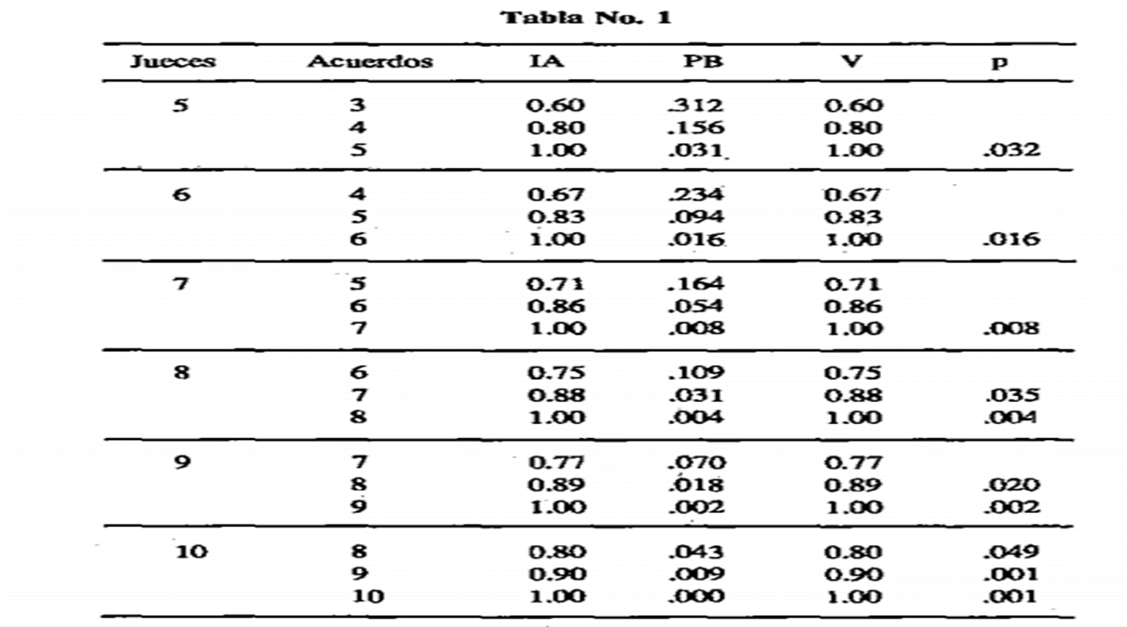
 | Número de jueces |  |  | 10
 | Número de valores |  |  | 2

 | ÍTEM | JUECES |  |  |  |  |  |  |  |  |  | V AIKEN
 |  | 1 | 2 | 3 | 4 | 5 | 6 | 7 | 8 | 9 | 10
 | 1 | 0 | 1 | 1 | 1 | 1 | 1 | 1 | 1 | 1 | 1 | 0.9
 | 2 | 1 | 1 | 1 | 1 | 1 | 1 | 1 | 1 | 1 | 1 | 1
 | 3 | 1 | 1 | 1 | 1 | 1 | 1 | 1 | 1 | 1 | 1 | 1
 | 4 | 1 | 1 | 1 | 1 | 1 | 1 | 1 | 1 | 1 | 1 | 1
 | 5 | 1 | 1 | 1 | 1 | 1 | 1 | 1 | 1 | 1 | 1 | 1
 | 6 | 1 | 1 | 1 | 1 | 1 | 1 | 1 | 1 | 1 | 1 | 1
 | 7 | 1 | 1 | 1 | 1 | 1 | 1 | 1 | 1 | 1 | 1 | 1
 | 8 | 1 | 1 | 1 | 1 | 1 | 1 | 1 | 1 | 1 | 1 | 1
 | 9 | 1 | 1 | 1 | 1 | 1 | 1 | 1 | 1 | 1 | 1 | 1
 | 10 | 1 | 1 | 1 | 1 | 1 | 1 | 1 | 1 | 1 | 1 | 1
 | 11 | 1 | 1 | 1 | 1 | 1 | 1 | 1 | 1 | 1 | 1 | 1
 | 12 | 1 | 1 | 1 | 1 | 1 | 1 | 1 | 1 | 1 | 1 | 1
 | 13 | 1 | 1 | 1 | 1 | 1 | 1 | 1 | 1 | 1 | 1 | 1
 | 14 | 1 | 1 | 1 | 1 | 1 | 1 | 1 | 1 | 1 | 1 | 1
 | 15 | 1 | 1 | 1 | 1 | 1 | 1 | 1 | 1 | 1 | 1 | 1
 | 16 | 1 | 1 | 1 | 1 | 1 | 1 | 1 | 1 | 1 | 1 | 1
 | 17 | 1 | 1 | 1 | 1 | 1 | 1 | 1 | 1 | 1 | 1 | 1
 | 18 | 1 | 1 | 1 | 1 | 1 | 1 | 1 | 1 | 1 | 1 | 1
 | 19 | 1 | 1 | 1 | 1 | 1 | 1 | 1 | 1 | 1 | 1 | 1
 | 20 | 1 | 1 | 1 | 1 | 1 | 1 | 1 | 1 | 1 | 1 | 1

